Sheet1
2021-12-06

1.1计算机网络出现的背景

1、计算机网络根据其规模可分为广域网：WAN、局域网LAN

1.2计算机与网络发展的7个阶段

1.批处理
事先将用户程序和数据装入卡带或磁带，并按照一定的顺序读取是用户所要执行的这些程序能够一并批量的得到处理的方式
缺点：这种计算机体积巨大价格昂贵、时间过长

2.分时系统
多个终端与同一个计算机连接，允许多个用户同时使用一台计算机系统，分时系统的重要特性：独占性

1.3协议

1.TCP/IP就是TCP、IP、HTTP等协议的集合

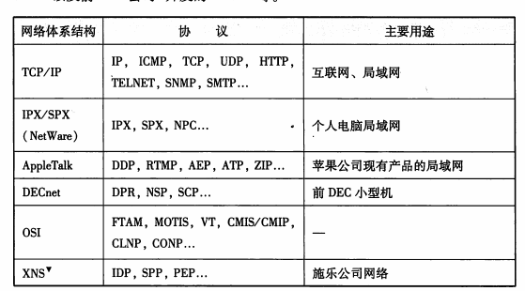

2.协议的必要性
协议就是计算机与计算机之间通过网络实现通信时实现达成的一种约定
这种约定使得那些不同厂商、不同cpu、不同操作系统组成的计算机之间 只要遵循相同的协议就能够实现通信

3.cpu与os
cpu译作中央处理器，是一个数字芯片
一个cpu通常在同一时间只能运行一个程序

os译作操作系统，是一种基础软件，集合了cpu管理、内存管理、计算机外围设备管理以及程序运行管理等重要功能
如今在个人电脑中普遍使用的操作系统有：unix、windows、mac os x、linux

芯片是“集成电路”的俗称。集成电路有模拟集成电路和数字集成电路，如果一片集成电路（芯片）中既有模拟电路又有数字电路，则称其为数模混合集成电路。
CPU是中央处理器，包含运算器和控制器，是数字电路。如果将运算器和控制器集成在一片集成电路上，就称之为微处理器。目前人们将中央处理器与微处理器已经混为一谈了。
因此，CPU是一种数字芯片，只是众多芯片中的一类。

4.分组交换协议
分组交换是指将大数据分割成一个个叫包的较小单位进行传输的方法

计算机会在每一个分组的报文首部附上源主机地址、目标主机地址
当一个数据被分为多个分组时为了标明是原始数据中的哪一部分就有必要将分组序号写入包中，接收端会根据这个序号，将每个分组按照序号重新装配为原始数据

2021-12-08
Tcp/IP的具体含义：TCP/IP一词泛指 IP/icmp/tcp/udp/ftp/http等协议，有时也称TCP/IP协议为网际协议族

TCP/IP与OSI参考模型：
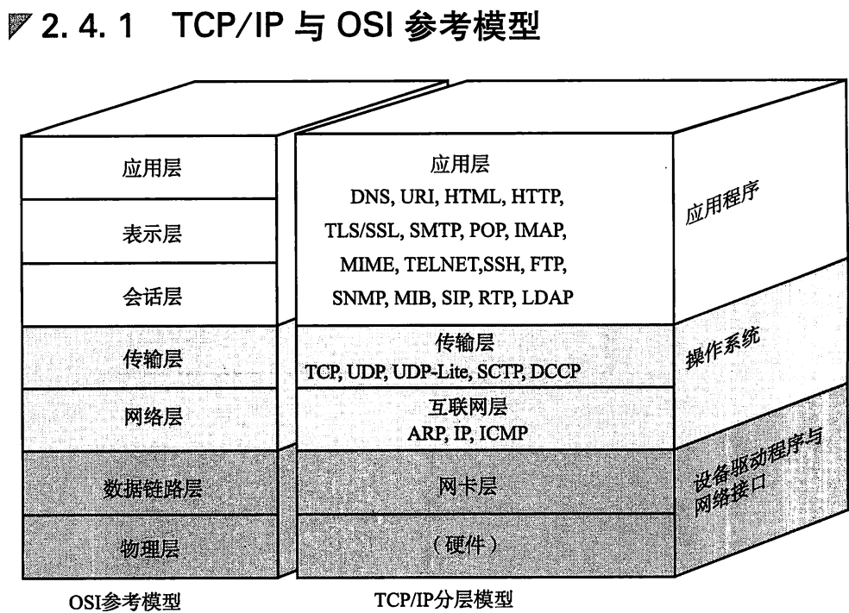

物理层
物理层:主要定义了系统的电气、机械、过程和功能标准。如：电压、物理数据速率、最大传输速率、物理联接器和其他的类似特性。
物理层的主要功能是：利用传输介质为数据链路层提供物理联接，负责数据流的物理传输工作
物理层传输的基本单位是比特流，即0和1，也就是最基本的电信号或光信号，是最基本的物理传输特征

数据链路层
数据链路层：是在通信实体间建立数据链路联接，并为网络层提供差错控制和流量控制服务。
数据链路控制子层主要负责逻辑上识别不同协议类型，并对其进行封装。也就是说数据链路控制子层会接受网络协议数据、分组的数据报并且添加更多的控制信息，从而把这个分组传送到它的目标设备
数据链路层由MAC(介质访问控制子层)和LLC(逻辑链路控制子层)组成。介质访问控制子层的主要任务是规定如何在物理线路上传输帧。逻辑链路控制子层对在同一条网络链路上的设备之间的通信进行管理。
传输的基本单位为：帧

网络层（主要协议：IP、ARP、ICMP）
网络层主要为数据在节点之间传输创建逻辑链路，通过路由选择算法为分组选择最佳路径，从而实现拥塞控制、网络互联等功能
网络层负责把分组从源网络传输到目标网络的路由选择工作。互联网是由多个网络组成在一起的一个集合，正是借助了网络层的路由路径选择功能，才能使得多个网络之间的联接得以畅通，信息得以共享。
网络层提供的服务有面向联接和面向无联接的服务两种。面向联接的服务是可靠的联接服务，是数据在交换之前必须先建立联接，然后传输数据，结束后终止之前建立联接的服务。网络层以虚电路服务的方式实现面向联接的服务。
面向无联接的服务是一种不可靠的服务，不能防止报文的丢失、重发或失序。面向无联接的服务优点在于其服务方式灵活方便，并且非常迅速。网络层以数据报服务的方式实现面向无联接的服务。
传输的基本单位：数据报

传输层(主要协议：TCP、UDP等)
传输层主要为用户提供End—to—End(端到端)服务，处理数据报错误、数据包次序等传输问题。
传输层是计算机通信体系结构中关键一层，它向高层屏蔽了下层数据的通信细节，使用户完全不用考虑物理层、数据链路层和网络层工作的详细情况。
传输层使用网络层提供的网络联接服务，依据系统需求可以选择数据传输时使用面向联接的服务或是面向无联接的服务。

应用层（主要协议：FTP、TLS/SSL、POP、SSH、SNMP）
应用层是OSI模型中的最高层，是直接面向用户的一层，用户的通信内容要由应用进程解决，这就要求应用层采用不同的应用协议来解决不同类型的应用要求，并且保证这些不同类型的应用所采用的低层通信协议是一致的。
应用层中包含了若干独立的用户通用服务协议模块，为网络用户之间的通信提供专用的程序服务。需要注意的是应用层并不是应用程序，而是为应用程序提供服务。

协议：
IP：

TCP：

UDP

http & https

协议如何运作

